Sheet1
路径 | 点估计 | bias-corrected |  | percentile |  | 效应比
 |  | lower | upper | lower | upper
学校支持-家庭支持-综合素养 | 0.001 | -0.023 | 0.048 | -0.035 | 0.032 | 0.38
学校支持-个人支持-综合素养 | 0.112 | 0.026 | 0.254 | 0.021 | 0.246 | 42.11
学校支持-家庭支持-个人支持-综合素养 | 0.007 | -0.006 | 0.044 | -0.011 | 0.033 | 2.63
总间接效应 | 0.120 | 0.029 | 0.268 | 0.021 | 0.256 | 45.11
直接效应 | 0.146 | -0.092 | 0.365 | -0.092 | 0.364 | 54.89
总效应 | 0.266 | 0.053 | 0.459 | 0.056 | 0.464 | 100 | Parameter Estimate Lower Upper P
 |  |  |  |  |  |  | ind1 .001 -.023 .048 .648
 |  |  |  |  |  |  | ind2 .112 .026 .254 .009
 |  |  |  |  |  |  | ind3 .007 -.006 .044 .245
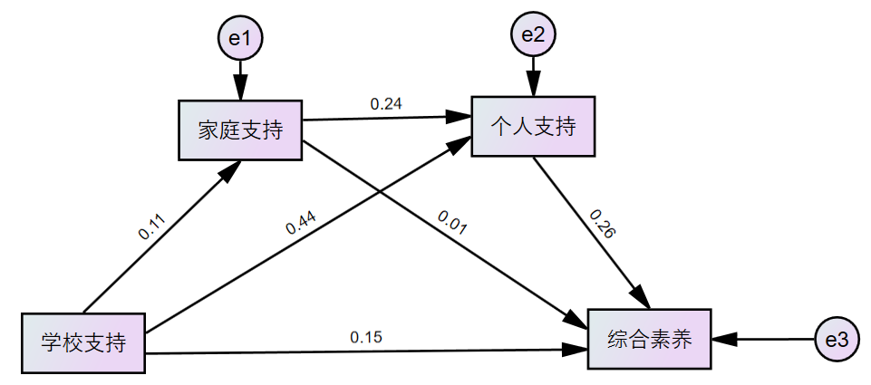
 |  |  |  |  |  |  | tt .120 .029 .268 .012
 |  |  |  |  |  |  | ind4 .146 -.092 .365 .226
 |  |  |  |  |  |  | total .266 .053 .459 .014
 |  |  |  |  |  |  | r1 .005 -.101 .308 .658
 |  |  |  |  |  |  | r2 .423 .072 1.909 .021
 |  |  |  |  |  |  | r3 .025 -.033 .257 .248
 |  |  |  |  |  |  | diff1 -.111 -.254 -.014 .027
 |  |  |  |  |  |  | diff2 -.005 -.083 .016 .450
 |  |  |  |  |  |  | diff3 .106 .024 .245 .008

Sheet2
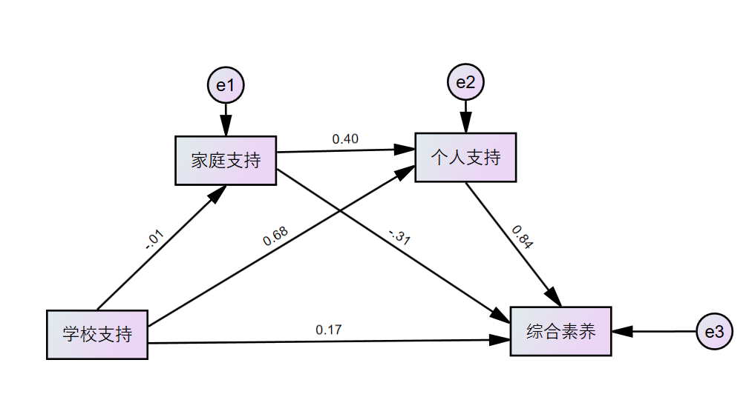
路径 | 点估计 | bias-corrected |  | percentile |  | 效应比
 |  | lower | upper | lower | upper
学校支持-家庭支持-综合素养 | 0.003 | -0.381 | 0.486 | -0.489 | 0.371 | 0.40
学校支持-个人支持-综合素养 | 0.571 | 0.212 | 1.887 | 0.090 | 1.746 | 77.06
学校支持-家庭支持-个人支持-综合素养 | -0.003 | -0.618 | 0.658 | -0.503 | 0.799 | -0.40
总间接效应 | 0.571 | 0.319 | 1.888 | 0.200 | 1.753 | 77.06
直接效应 | 0.170 | -0.659 | 1.299 | -0.495 | 1.502 | 22.94
总效应 | 0.741 | 0.702 | 2.190 | 0.725 | 2.232 | 100.00

Sheet3
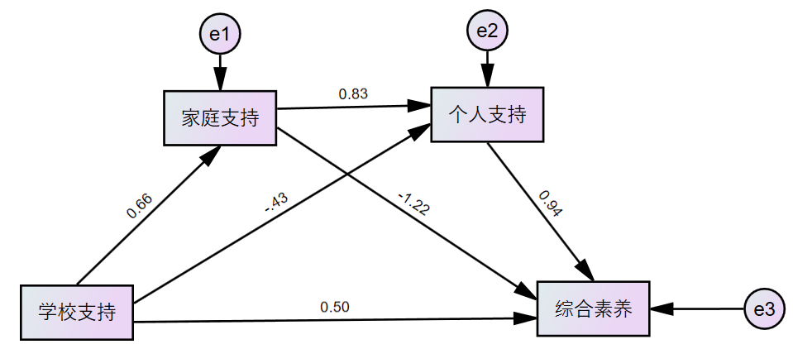
路径 | 点估计 | bias-corrected |  | percentile |  | 效应比
 |  | lower | upper | lower | upper
学校支持-家庭支持-综合素养 | -0.805 | -2.283 | 0.890 | -3.126 | 0.596 | 414.05
学校支持-个人支持-综合素养 | -0.404 | -1.274 | 0.733 | -1.109 | 0.965 | 207.85
学校支持-家庭支持-个人支持-综合素养 | 0.515 | -0.102 | 1.230 | 0.076 | 1.412 | -264.79
总间接效应 | -0.694 | -1.616 | 0.833 | -1.796 | 0.730 | 357.11
直接效应 | 0.500 | -0.420 | 2.409 | -0.703 | 1.456 | -257.11
总效应 | -0.194 | -1.128 | 0.461 | -1.070 | 0.497 | 100.00

